关系图
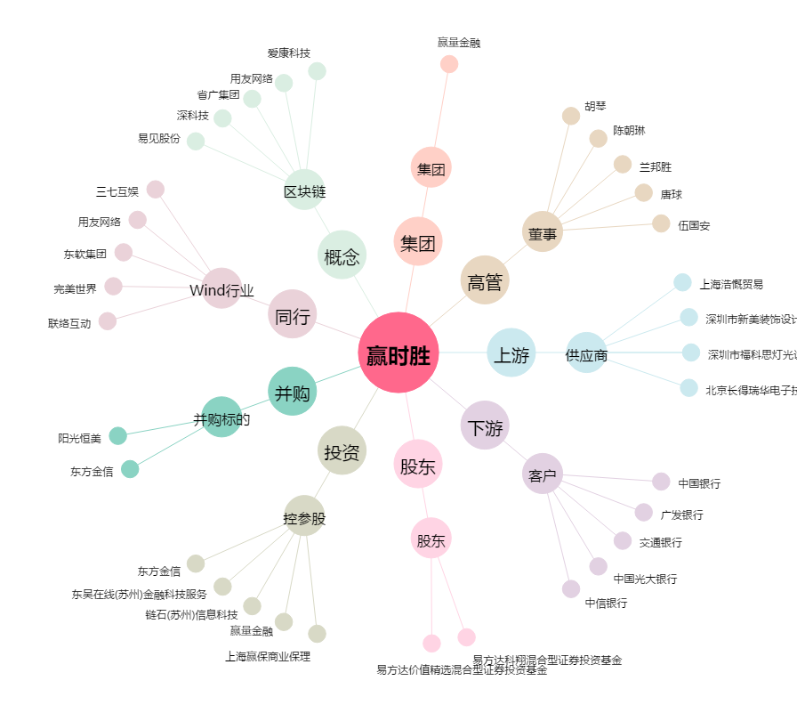
赢时胜[300377.SZ] - 关系概览图

